CollectiveAccess
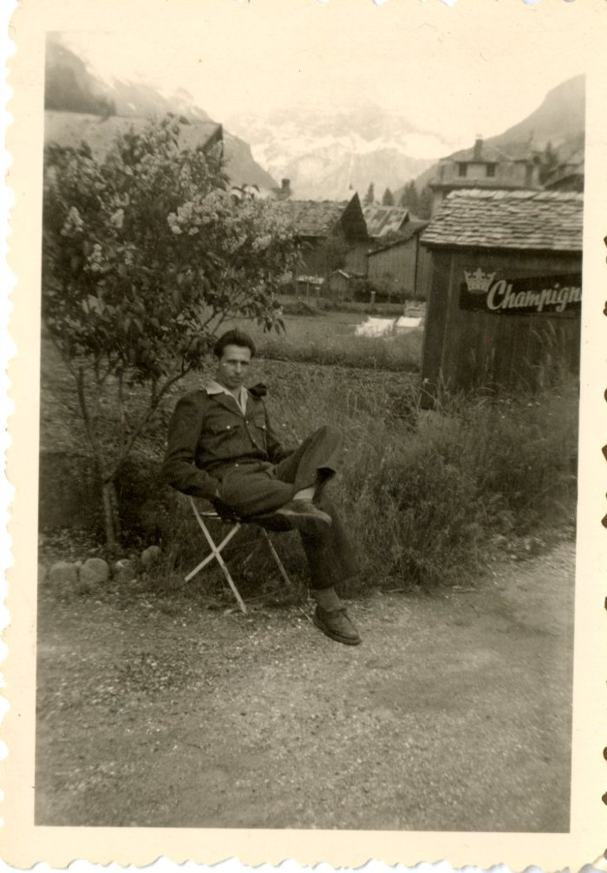
Image | Object | Description | Date
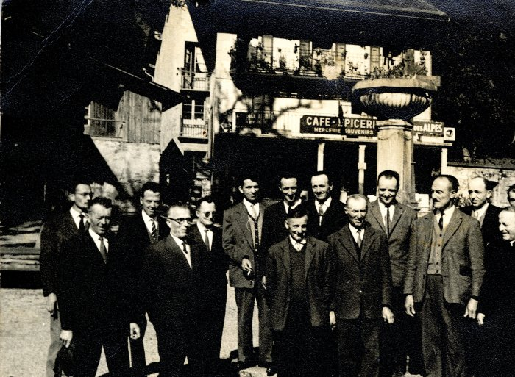 | Photo d'un groupe d'hommes devant le café - épicerie à Sixt (21-019) | Photo d'un groupe d'hommes devant le café - épicerie à Sixt probablement dans les années 40 Devant de gauche à droite : 1 : inconnu 2 : père de Jean BARBIER, Joseph 3 : Claude Denambride (le Fay) 4 : Adelin RICHARD (Bouzaron) 5: Pierre Deffayet (maire) 6: Curé Gaston Détraz Derrière de gauche à droite : 1 : Alexandre CHENEVAL 2: Michel FORAX 3 : Olivier BOCQUET (instituteur) 4 : Alexandre DENAMBRIDE du Fay 5 : Joseph BIORD 6 : Oscar DUCROZ 7 : MERMIN (chauffeur de car) 8 : Noêl MOGENIER 6 : Augustin MOCCAND JACQUET
 | Armand POGGIA devant l'hôtel des Cimes (28-003) | Armand POGGIA devant l'hôtel des Cimes
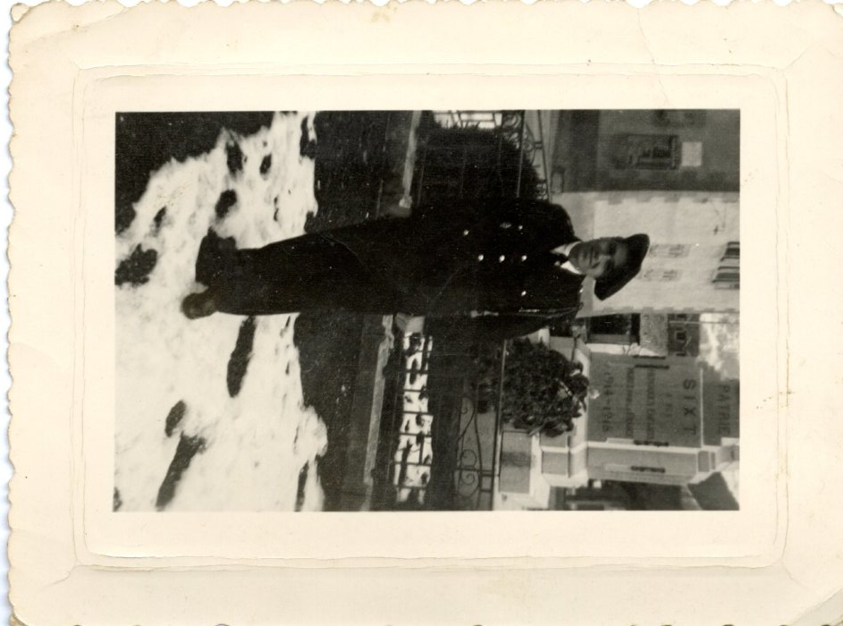
 | Lino POGGIA devant le monument aux morts (28-004) | Lino POGGIA devant le monument aux morts
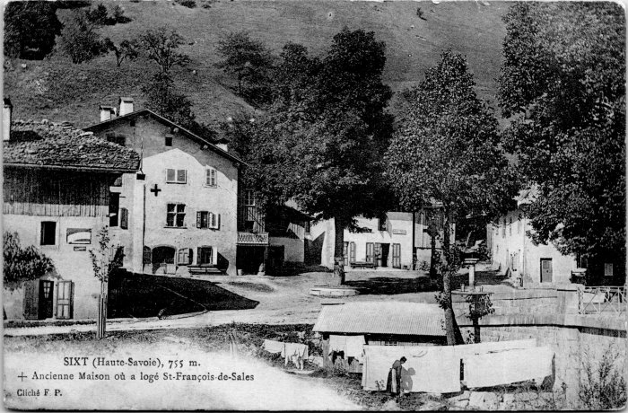 | Carte Postale de Rannaud François Louis à son épouse et à ses fils, 1915 (55-005) | Carte Postale de Rannaud François Louis à son épouse et à ses fils le 31 juillet 1915

